teste Grubbs Ex 3.1
Exercício 3.1
Determine, se entre as medições das massas de uma amostra, existe valores aberrantes para um nível de confiança de 95%.
n | 90% | 95% | 97.5 | 99% | 99.50%
3 | 1.148 | 1.153 | 1.154 | 1.155 | 1.155
4 | 1.425 | 1.462 | 1.481 | 1.492 | 1.496
5 | 1.602 | 1.671 | 1.715 | 1.749 | 1.764
6 | 1.729 | 1.822 | 1.887 | 1.944 | 1.973
$$G_{C}=\frac{\left|g_{i}−\overline{g}\right|}{s}$$
7 | 1.828 | 1.938 | 2.020 | 2.097 | 2.139 | Massa | 1 | 2 | 3 | 4 | 5 | 6 | 7
8 | 1.909 | 2.032 | 2.127 | 2.221 | 2.274 | (g) | 159 | 153 | 184 | 153 | 150 | 147 | 156
9 | 1.977 | 2.110 | 2.215 | 2.323 | 2.387
$g_{i}$ é o valor suspeito;
$\overline{g}$ é o valor médio;
s é o desvio padrão amostral de uma distribuição normal
G_{calculado} > G_{tabelado} ==> valor aberrante
10 | 2.036 | 2.176 | 2.290 | 2.410 | 2.482
11 | 2.088 | 2.234 | 2.355 | 2.484 | 2.564
12 | 2.134 | 2.285 | 2.412 | 2.549 | 2.636
13 | 2.176 | 2.331 | 2.462 | 2.607 | 2.699
14 | 2.213 | 2.372 | 2.507 | 2.658 | 2.755
15 | 2.248 | 2.409 | 2.548 | 2.705 | 2.806
16 | 2.279 | 2.443 | 2.586 | 2.747 | 2.852
17 | 2.309 | 2.475 | 2.620 | 2.785 | 2.894
18 | 2.336 | 2.504 | 2.652 | 2.821 | 2.932
19 | 2.361 | 2.531 | 2.681 | 2.853 | 2.968
20 | 2.385 | 2.557 | 2.708 | 2.884 | 3.001
21 | 2.408 | 2.580 | 2.734 | 2.912 | 3.031
22 | 2.429 | 2.603 | 2.758 | 2.939 | 3.060
23 | 2.449 | 2.624 | 2.780 | 2.963 | 3.087
24 | 2.468 | 2.644 | 2.802 | 2.987 | 3.112
25 | 2.486 | 2.663 | 2.822 | 3.009 | 3.135
26 | 2.503 | 2.681 | 2.841 | 3.029 | 3.158
27 | 2.520 | 2.698 | 2.859 | 3.049 | 3.179
28 | 2.536 | 2.714 | 2.876 | 3.068 | 3.199
29 | 2.551 | 2.730 | 2.893 | 3.086 | 3.218
30 | 2.565 | 2.745 | 2.908 | 3.103 | 3.236
31 | 2.579 | 2.760 | 2.924 | 3.119 | 3.253
32 | 2.592 | 2.773 | 2.938 | 3.135 | 3.270
33 | 2.605 | 2.787 | 2.952 | 3.150 | 3.286
34 | 2.618 | 2.799 | 2.965 | 3.164 | 3.301
35 | 2.630 | 2.812 | 2.978 | 3.178 | 3.316
36 | 2.641 | 2.824 | 2.991 | 3.191 | 3.330
37 | 2.652 | 2.835 | 3.003 | 3.204 | 3.343
38 | 2.663 | 2.846 | 3.014 | 3.216 | 3.356
39 | 2.674 | 2.857 | 3.025 | 3.228 | 3.369
40 | 2.684 | 2.868 | 3.036 | 3.239 | 3.381
50 | 2.772 | 2.957 | 3.128 | 3.337 | 3.482
60 | 2.841 | 3.027 | 3.200 | 3.411 | 3.560
70 | 2.898 | 3.084 | 3.258 | 3.471 | 3.622
80 | 2.946 | 3.132 | 3.306 | 3.521 | 3.673
90 | 2.987 | 3.173 | 3.348 | 3.563 | 3.716
100 | 3.024 | 3.210 | 3.384 | 3.600 | 3.754
110 | 3.056 | 3.242 | 3.416 | 3.633 | 3.787
120 | 3.086 | 3.271 | 3.445 | 3.662 | 3.817
130 | 3.112 | 3.297 | 3.471 | 3.688 | 3.843
140 | 3.136 | 3.321 | 3.495 | 3.712 | 3.867

teste Grubbs Ex 3.2
Exercício 3.2
Determine, se entre as medições das massas especificas dos dados abaixo, existem valores aberrantes para um nível de confiança de 95%.
n | 90% | 95% | 97.5 | 99% | 99.50%
3 | 1.148 | 1.153 | 1.154 | 1.155 | 1.155
4 | 1.425 | 1.462 | 1.481 | 1.492 | 1.496
5 | 1.602 | 1.671 | 1.715 | 1.749 | 1.764
6 | 1.729 | 1.822 | 1.887 | 1.944 | 1.973 | ρ (g/mL) | 1 | 2 | 3 | 4 | 5 | 6 | 7 | 8 | 9 | 10 | 11
7 | 1.828 | 1.938 | 2.020 | 2.097 | 2.139 |  | 11.9 | 12.0 | 11.9 | 11.9 | 12.0 | 12.2 | 11.9 | 11.9 | 11.9 | 12.1 | 12.6
$$G_{C}=\frac{\left|g_{i}−\overline{g}\right|}{s}$$
8 | 1.909 | 2.032 | 2.127 | 2.221 | 2.274
9 | 1.977 | 2.110 | 2.215 | 2.323 | 2.387
10 | 2.036 | 2.176 | 2.290 | 2.410 | 2.482
$g_{i}$ é o valor suspeito;
$\overline{g}$ é o valor médio;
s é o desvio padrão amostral de uma distribuição normal
G_{calculado} > G_{tabelado} ==> valor aberrante
11 | 2.088 | 2.234 | 2.355 | 2.484 | 2.564
12 | 2.134 | 2.285 | 2.412 | 2.549 | 2.636
13 | 2.176 | 2.331 | 2.462 | 2.607 | 2.699
14 | 2.213 | 2.372 | 2.507 | 2.658 | 2.755
15 | 2.248 | 2.409 | 2.548 | 2.705 | 2.806
16 | 2.279 | 2.443 | 2.586 | 2.747 | 2.852
17 | 2.309 | 2.475 | 2.620 | 2.785 | 2.894
18 | 2.336 | 2.504 | 2.652 | 2.821 | 2.932
19 | 2.361 | 2.531 | 2.681 | 2.853 | 2.968
20 | 2.385 | 2.557 | 2.708 | 2.884 | 3.001
21 | 2.408 | 2.580 | 2.734 | 2.912 | 3.031
22 | 2.429 | 2.603 | 2.758 | 2.939 | 3.060
23 | 2.449 | 2.624 | 2.780 | 2.963 | 3.087
24 | 2.468 | 2.644 | 2.802 | 2.987 | 3.112
25 | 2.486 | 2.663 | 2.822 | 3.009 | 3.135
26 | 2.503 | 2.681 | 2.841 | 3.029 | 3.158
27 | 2.520 | 2.698 | 2.859 | 3.049 | 3.179
28 | 2.536 | 2.714 | 2.876 | 3.068 | 3.199
29 | 2.551 | 2.730 | 2.893 | 3.086 | 3.218
30 | 2.565 | 2.745 | 2.908 | 3.103 | 3.236
31 | 2.579 | 2.760 | 2.924 | 3.119 | 3.253
32 | 2.592 | 2.773 | 2.938 | 3.135 | 3.270
33 | 2.605 | 2.787 | 2.952 | 3.150 | 3.286
34 | 2.618 | 2.799 | 2.965 | 3.164 | 3.301
35 | 2.630 | 2.812 | 2.978 | 3.178 | 3.316
36 | 2.641 | 2.824 | 2.991 | 3.191 | 3.330
37 | 2.652 | 2.835 | 3.003 | 3.204 | 3.343
38 | 2.663 | 2.846 | 3.014 | 3.216 | 3.356
39 | 2.674 | 2.857 | 3.025 | 3.228 | 3.369
40 | 2.684 | 2.868 | 3.036 | 3.239 | 3.381
50 | 2.772 | 2.957 | 3.128 | 3.337 | 3.482
60 | 2.841 | 3.027 | 3.200 | 3.411 | 3.560
70 | 2.898 | 3.084 | 3.258 | 3.471 | 3.622
80 | 2.946 | 3.132 | 3.306 | 3.521 | 3.673
90 | 2.987 | 3.173 | 3.348 | 3.563 | 3.716
100 | 3.024 | 3.210 | 3.384 | 3.600 | 3.754
110 | 3.056 | 3.242 | 3.416 | 3.633 | 3.787
120 | 3.086 | 3.271 | 3.445 | 3.662 | 3.817
130 | 3.112 | 3.297 | 3.471 | 3.688 | 3.843
140 | 3.136 | 3.321 | 3.495 | 3.712 | 3.867

esp balança ex 2.1
Exercício 2.1
Com base na figura ao lado, com dados de uma balança Sartorius, determine o que se pede
Resolução (d)
Valor de verificação (e)
Carga máxima (Max)
N° de valores de verificação (n)
Carga mínima
Classe da balança
a) resolução d (g)
b) e (g)
c) Max (g)
d) n
f) classe
e) Min (g)
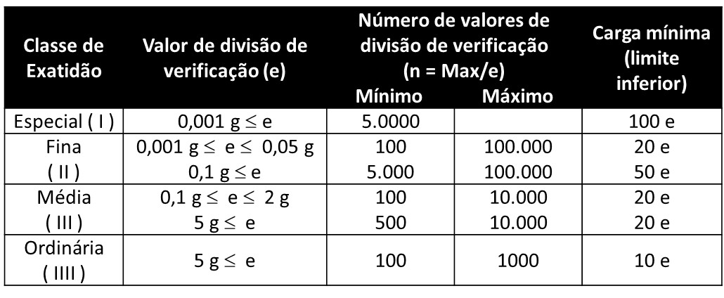

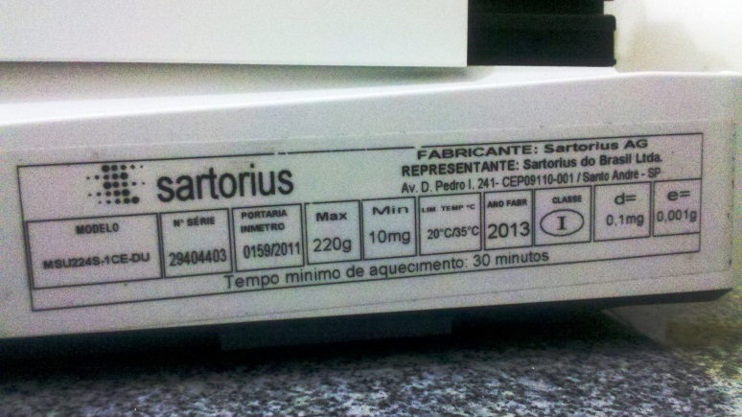

EMP balança ex 2.5
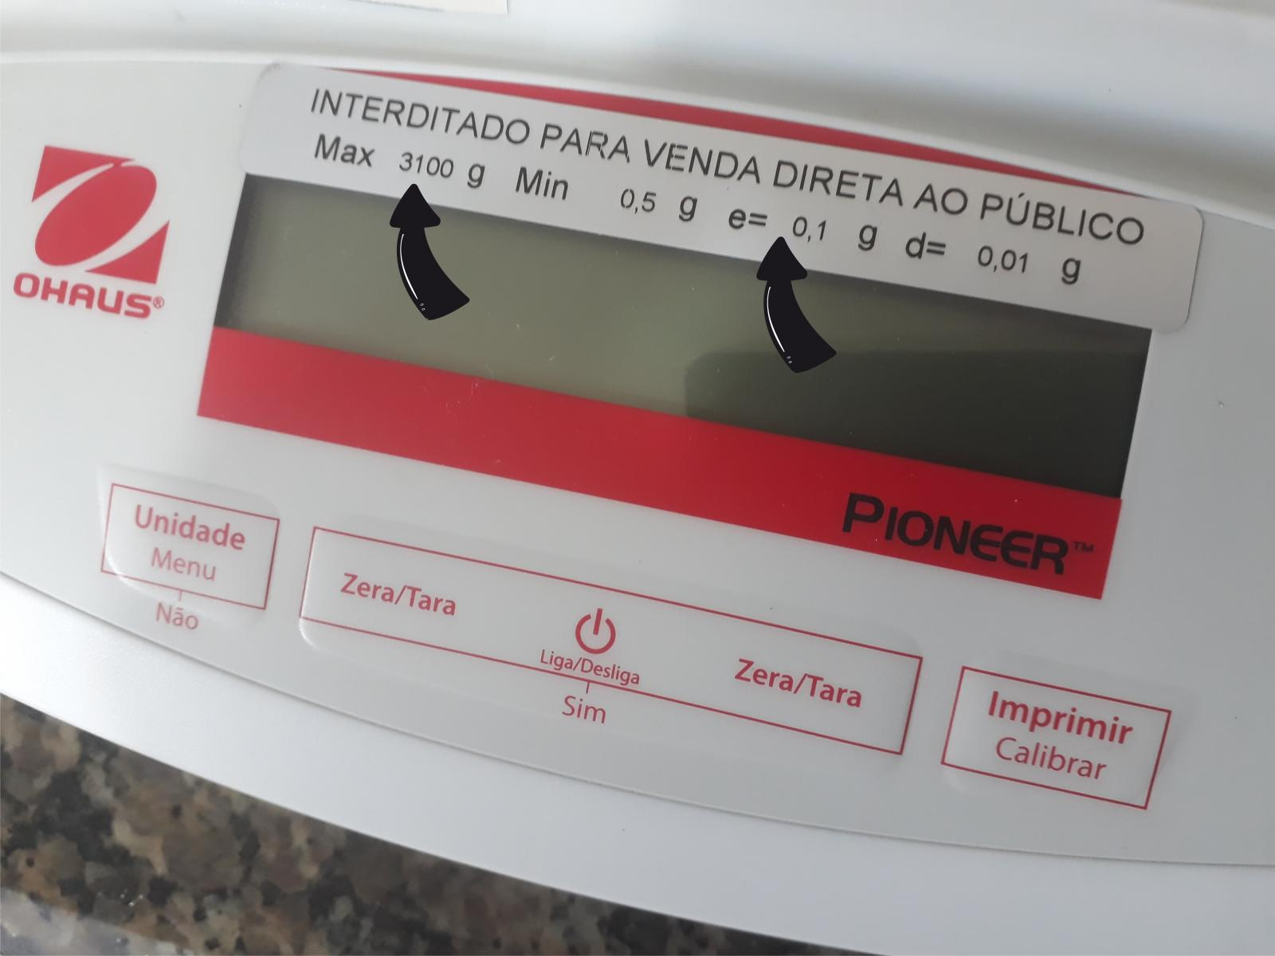

classe II
e (g) | 0.1

EMP balança ex 2.6
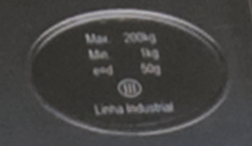

classe III
e (g) | 50

esp balança ex 2.2
Exercício 2.2
Com base na figura ao lado, com dados de uma balança Ohaus, determine o que se pede
Resolução (d)
Valor de verificação (e)
Carga máxima (Max)
N° de valores de verificação (n)
Carga mínima
Classe da balança

a) resolução d (g)
b) e (g)
c) Max (g)
d) n
f) classe
e) Min (g)

esp balança ex.2.3
Exercício 2.3
A balança abaixo possui carga máxima de 200 kg, e=d=50 g, determine:
N° de valores de verificação (n)
Classe da balança
Carga mínima

Max (g) | 200,000
e=d (g) | 50

a) n
b) classe
c) Min (g)

ajuste TDex 6.2
Exercício 6.2 - Incerteza no ajuste de pontos experimentais.
Com base nos dados do certificado de calibração do termômetro digital abaixo, determine: a) a sua curva de calibração; b) seu erro de linearidade; c) sua incerteza do ajuste linear.
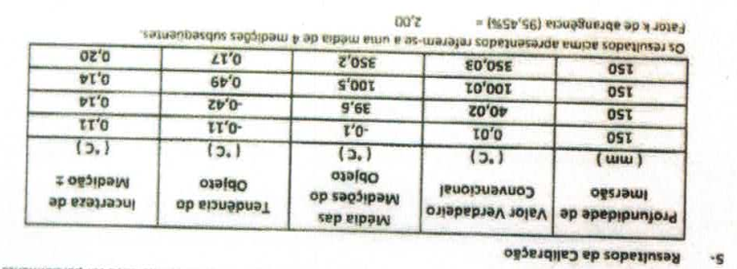

media objeto (°C) | valor padrão (°C)
-0.1 | 0.01
39.6 | 40.02
100.5 | 100.01
350.2 | 350.03

Ex 7.1 incerteza relativa
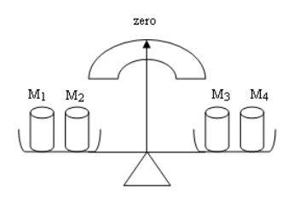
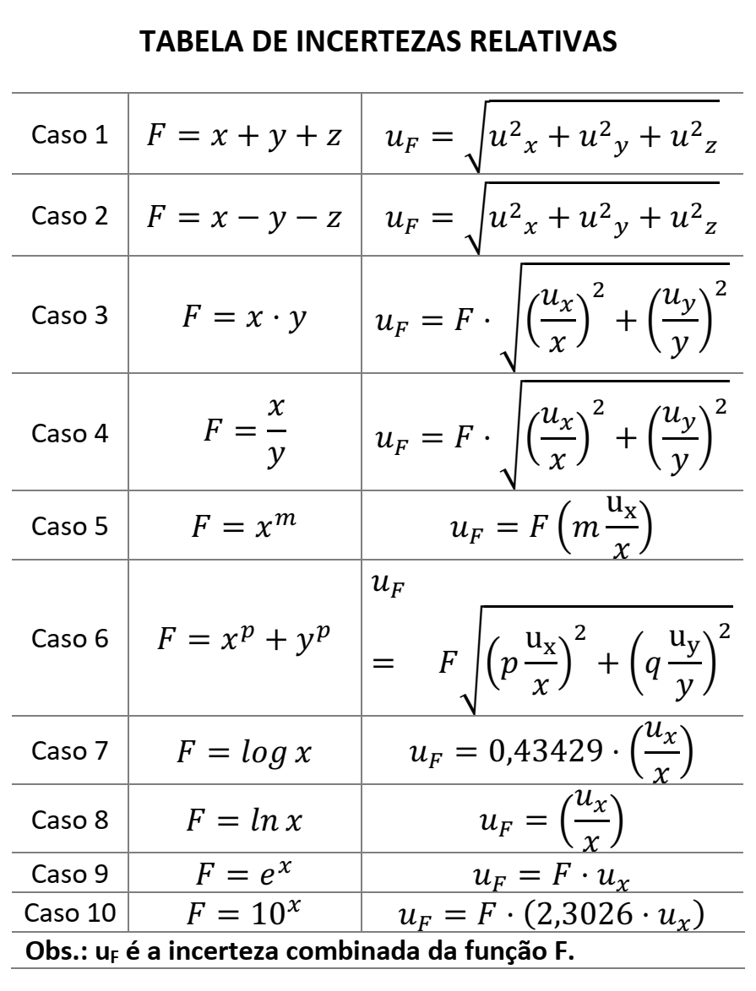
 | 1 | 2 | 3 | 4
M | 128.0 | 56.4 | 39.7 | ?
U | 0.2 | 0.4 | 0.7 | ?

incerteza relativa Ex 7.2
Exercício 7.2 Um analista precisou determinar a massa específica da água em seu laboratório. Para tanto, utilizou-se de um picnômetro para medição da massa e do volume da água amostrada. O volume do picnômetro declarado no certificado de calibração do mesmo era de (24,80 ± 0,01) mL – para k = 2,0 e 95,45% de confiabilidade metrológica. O valor da massa d'água era de 24,6360 g.
Determine a massa especifica da agua e sua incerteza de medição para 95,45% de confiabilidade metrológica.

V (mL) | U vol (mL) | M (g) | Um (g)
24.8 | 0.01 | 24.6360 | ?

verif Intermediaria Ex 5.2
Para cada ponto selecionado da faixa de pesagem, convém que o Laboratório realize o seguinte procedimento:
Pesagem:
tarar a balança e registrar a leitura no ponto zero (z1);
posicionar o peso (M) na balança e registrar a leitura da indicação da balança (m1);
retirar o peso da balança. Não tarar a balança;
posicionar o peso (M) na balança e registrar a leitura da indicação da balança (m2);
retirar o peso da balança e registrar a leitura (z2).
Calcular a correção para cada pesagem:
C1 = M – (m1 – z1)
C2 = M – (m2 – z2)
Correção do usuário = (C1 + C2)/2

DP bal |  | PONTO 1 g |  |  |  | 0,0020 g | 5 g | 200 g | 260 g | 520 g
 |  | Z (g) | m (g) | M (g) | 1 | 0.0020 | 5.0001 | 200.0001 | 259.9999 | 520.0000
 | 1 | 0.0000 | 0.9999 | 1.00000 | 2 | 0.0020 | 5.0001 | 200.0001 | 259.9999 | 520.0000
 | 2 | 0.0000 | 0.9999 | 1.00000 | 3 | 0.0020 | 5.0001 | 200.0000 | 259.9999 | 520.0000
 |  |  |  |  | 4 | 0.0020 | 5.0000 | 200.0000 | 259.9999 | 520.0000
 |  | PONTO 10 g |  |  | 5 | 0.0020 | 5.0001 | 200.0000 | 259.9999 | 520.0000
 |  | Z (g) | m (g) | M (g) | 6 | 0.0020 | 5.0000 | 200.0000 | 259.9999 | 520.0000
 | 1 | 0.0000 | 10.0002 | 10.00000 | repetib
 | 2 | 0.0001 | 10.0002 | 10.00000

 |  | PONTO 100 g
 |  | Z (g) | m (g) | M (g)
 | 1 | 0.0000 | 99.9998 | 100.00000
 | 2 | 0.0001 | 99.9998 | 100.00000

 |  | PONTO 300 g
 |  | Z (g) | m (g) | M (g)
 | 1 | 0.0000 | 300.0000 | 300.00000
 | 2 | 0.0002 | 300.0001 | 300.00000

 |  | PONTO 500 g
 |  | Z (g) | m (g) | M (g)
 | 1 | 0.0000 | 499.9998 | 500.00000
 | 2 | 0.0002 | 499.9999 | 500.00000

verf. Intermediaria 5.3
Para cada ponto, convém que o Laboratório realize o seguinte procedimento:
Pesagem:
tarar a balança e registrar a leitura no ponto zero (z1);
posicionar o peso (M) na balança e registrar a leitura da indicação da balança (m1);
retirar o peso da balança e registrar a leitura da indicação da balança (z2);
sem tarar a balança, posicionar o mesmo peso na balança e registrar a leitura da indicação (m2);
retirar o peso da balança e registrar a leitura (z3);
repetir os passos (d) e (e) até que sejam obtidas 10 leituras.
Calcular a diferença (ri) entre cada leitura de pesagem e a leitura do zero correspondente:
ri = mi – zi
Calcular o desvio padrão (s) das diferenças r1, r2, rn utilizando a fórmula:
s_{usuário} = √ [∑ (ri – R)2 / (n-1)], onde: i = 1 até n
R = média dos valores de ri

DP bal |  | PONTO 500 g
 | n | Z n (g) | m n (g) | M (g)
 | 1 | 0.0000 | 500.0000 | 500.00000
 | 2 | 0.0001 | 500.0000 | 500.00000
 | 3 | 0.0001 | 500.0001 | 500.00000
 | 4 | 0.0002 | 500.0001 | 500.00000
 | 5 | 0.0002 | 500.0002 | 500.00000
 | 6 | 0.0002 | 500.0000 | 500.00000
 | 7 | 0.0002 | 500.0000 | 500.00000
 | 8 | 0.0001 | 500.0001 | 500.00000
 | 9 | 0.0000 | 500.0001 | 500.00000
 | 10 | 0.0000 | 500.0000 | 500.00000

cal balança Ex 5.1
Exercício 5.1 – Calibração de Balança Analítica
Determine a incerteza e o erro de medição da balança analítica de resolução (d = 0,0001 g, elegibilidade (e = 0,001 g), faixa de medição de 10 mg a 220 g e classe I. Adote o certificado de calibração das massas em anexo

1 g | 20 g | 50 g | 100 g | 120 g | 150 g | 220 g | Ponto | Ponto (Hist.)
 |  |  |  |  |  |  | (Exc.)
1.0000 | 20.0001 | 49.9998 | 99.9997 | 119.9991 | 149.9991 | 219.9991 | 99,9992 | 99.9994
0.9999 | 19.9999 |  | 99.9995 |  |  | 219.9993 | 99,9995 | 99.9993
1.0000 | 19.9999 |  | 99.9995 |  |  | 219.9997 | 99.9994
0.9999 | 20.0000 |  | 99.9991 |  |  | 219.9992 | 99.9990
1.0000 | 19.9997 |  | 99.9993 |  |  | 219.9992

EMP e ajuste balançaEx 6.1
Exercício 6.1 – Calibração de Balança Analítica
Determine, na balança do exercício 4.1:
Se a mesma se encontra dentro do seu EMP
Construa sua curva de calibração
Determine seu erro de linearidade
Determine sua incerteza do ajuste
Calcule a incerteza da balança, considerando a incerteza do ajuste

Ex 1.1 exatidão da massa padrão
